2024
 |  |  |  |  |  |  |  | F-IA/05
 | Rekapan Penutupan Temuan Audit Internal
 | PT Chitose Internasional Tbk

Periode Audit | Jenis Audit | Tgl Audit | Auditee | Temuan Audit | Status ( X ) |  | Tanggal Closing Audit | Due Date | Progres | Keterangan
 |  |  |  |  | Open | Close
Kuartal II | ISO 9001:2015 Sistem Manajemen Mutu | 20-Sep-24 | FIACO | Ditemukan perbedaan antara data aset fisik dengan data SAP (Untuk kategori Inventaris Kantor, Mesin dan Peralatan Pabrik). | √ |  | 21-Oct-24 | 29-Nov-24 | On Progress | Akan dilakukan rekonsiliasi bersamaan dengan jadwal opname
Kuartal II | ISO 9001:2015 Sistem Manajemen Mutu | 17, 13, 10, 20 September 2024 | MSD, PRD, R&D, FIACO | Tidak ditemukan perhitungan time studi untuk setiap produk dan terdapat perbedaan waktu proses antara di Operation Proses Chart (OPC) dari RnD dengan Routing yang di setting di SAP Untuk Produk FG-CAE-HBC-AS-0008 CAESAR N BLUE L1 CPRO, di OPC total waktu proses 752 detik sedangkan di SAP 785 detik, penentuan kapasitas produksi internal terdapat asumsi kelonggoran waktu 2,2 jam per hari. | √ |  | 21-Oct-24 | 29-Nov-24 | On Progress | Dilakukan secara bertahap oleh Tim dengan ketua Bpk. Yaya (FIACO)
Kuartal II | ISO 9001:2015 Sistem Manajemen Mutu | 11-12 September 2024 | PCH & SCM | Terdapat ketidakseuaian antara permintaan pengiriman dibulan Agustus dengan actual pengiriman untuk material RM-COS-TRX-00-0024 Memo Table Putih Cosmo dari supplier Conex, permintaan pengiriman 5.000 pcs namun realisasi 9.400 pcs. |  | √ | 21-Oct-24 | 21-Oct-24 | Closed
Kuartal II | ISO 9001:2015 Sistem Manajemen Mutu | 10-Sep-24 | R&D | Terjadi kesalahan pembelian material RM-UNI-TRX-00-0016 TABLE TOP (JPS) 20 X 592 X 1192 (seharusnya tidak ada lubang tNut, yang datang ada lubang tNut) pada tanggal 16/08/2024 dan 21/08/2024 ke vendor Daekan sebanyak 117 pcs, hal ini diakibatkan karena pengiriman informasi gambar teknik yang salah ke vendor. |  | √ | 21-Oct-24 | 31-Oct-24 | Closed
Kuartal II | ISO 9001:2015 Sistem Manajemen Mutu | 10-Sep-24 | R&D | Terjadi perubahan spesifikasi produk untuk FG-KOG-LPS-AS-0052 (RED-CREAM O5), semula menggunakan RM-KOG-PIP-00-0006 PIPA 32/12 x 1.2 x 435 berubah menjadi RM-KOG-PIP-00-0024 PIPA 30/20 X 1.2 X 440, namun informasi perubahan pipa belum di update di Daftar Standar Komponen Kursi (DSKK) dan Bill Of Material (BOM) di SAP. |  | √ | 21-Oct-24 | 31-Oct-24 | Closed
Kuartal II | ISO 9001:2015 Sistem Manajemen Mutu | 10-Sep-24 | R&D | Tidak ada bukti realisasi dari Technical Information yang dikeluarkan oleh R&D nomor TI No. 05/TI-R&D/Prod/24 mengenai "Perubahan Kualitas Packing Fitto FL" yang digunakan untuk menyelesaikan keluhan pelanggan Frame Fitto ST lecet No. 0007/ASS/KP/I/2024 tanggal 22 Januari 2024. |  | √ | 21-Oct-24 | 31-Oct-24 | Closed
Kuartal II | ISO 9001:2015 Sistem Manajemen Mutu | 9-Sep-24 | SALES & DISTRIBUTION | Pada penjualan barang impor kode FG-ZAO-ZAO-AS-0248 Manabu AH-01 L Desk ke PT Sejahtera Wahana Gemilang ditemukan kerusakan Leg Plastik Cup sebanyak 50 pcs sesuai dengan surat komplain customer No : 005/ASS/KP/VI/2024, kerusakannya terdeteksi pada saat barang akan dirakit di customer. Namun untuk menangani kerusakan tersebut digunakan part lain yaitu material RM-KTG-PLS-00-0047 (pinjam komponen). | √ |  | 21-Oct-24 | 30-Oct-24 | On Progress | Perbaikan pada SOP bersamaan dengan pembentukan tim Gugus tugas perbaikan gudang FG
Kuartal II | ISO 9001:2015 Sistem Manajemen Mutu | 9-Sep-24 | SALES & DISTRIBUTION | Penyimpanan Barang Titipan PT Delta Furindotama untuk Manabu AH chair sebanyak 2400 pcs, Manabu AH 01 L Desk 2.916 pcs, Manabu AH 01 L Chair sebanyak 2,060 pcs bercampur dengan Finish Goods milik PT CINT. | √ |  | 21-Oct-24 | 15-Nov-24 | On Progress | Perbaikan pada SOP bersamaan dengan pembentukan tim Gugus tugas perbaikan gudang FG
Kuartal II | ISO 9001:2015 Sistem Manajemen Mutu | 9-Sep-24 | SALES & DISTRIBUTION | Lokasi Gudang FG Lorong R & S di lantai 1 dan 2 tidak tertata dengan rapih, ada area yang rak nya kosong, sedang di rak lain full dan tidak tertata. | √ |  | 21-Oct-24 | 15-Nov-24 | On Progress | Perbaikan pada SOP bersamaan dengan pembentukan tim Gugus tugas perbaikan gudang FG
Kuartal II | ISO 9001:2015 Sistem Manajemen Mutu | 11-Sep-24 | SCM | Ditemukan perbedaan input hasil Perintah Kerja Harian (PKH) tanggal 30 Agustus 2024 untuk produk Cosmo MNR N Black sebagai berikut: - Data excel manual sebanyak 594 pcs. - Data SAP sebanyak 414 pcs. Selisih sebanyak 180 pcs ternyata telah diinput SAP di hari sebelumnya yaitu tanggal 29 Agustus 2024 (Perbedaan ini juga ditemukan dalam audit sebelumnya) |  | √ | 21-Oct-24 | 30-Sep-24 | Closed
Kuartal II | ISO 9001:2015 Sistem Manajemen Mutu | 11-Sep-24 | SCM | Ditemukan kesalahan prosedur sampling opname mandiri di subkon hinani, dimana bagian SCM memberikan informasi stock on hand system ke subkon terlebih dahulu untuk di konfirmasi kesesuaiannya dengan real stock dilapangan. |  | √ | 21-Oct-24 | 14-Sep-24 | Closed
Kuartal II | ISO 45001 : 2018 Sistem Manajemen Keselamatan Dan Kesahatan Kerja | 19-Sep-24 | HCGA | Terjadi kecelakaan kerja karyawan tanggal 20 Mei 2024 di departemen produksi konstruksi folding yang diperbantukan ke bagian konstruksi multy bending. |  | √ | 21-Oct-24 | 3-Jan-25 | Closed | Penetapan dan sosialisasi mekanismen multy skill serta perbaikan HIRADC
Kuartal II | ISO 14001:2015 Sistem Manajemen Lingkungan | 13-Sep-24 | PRODUKSI | 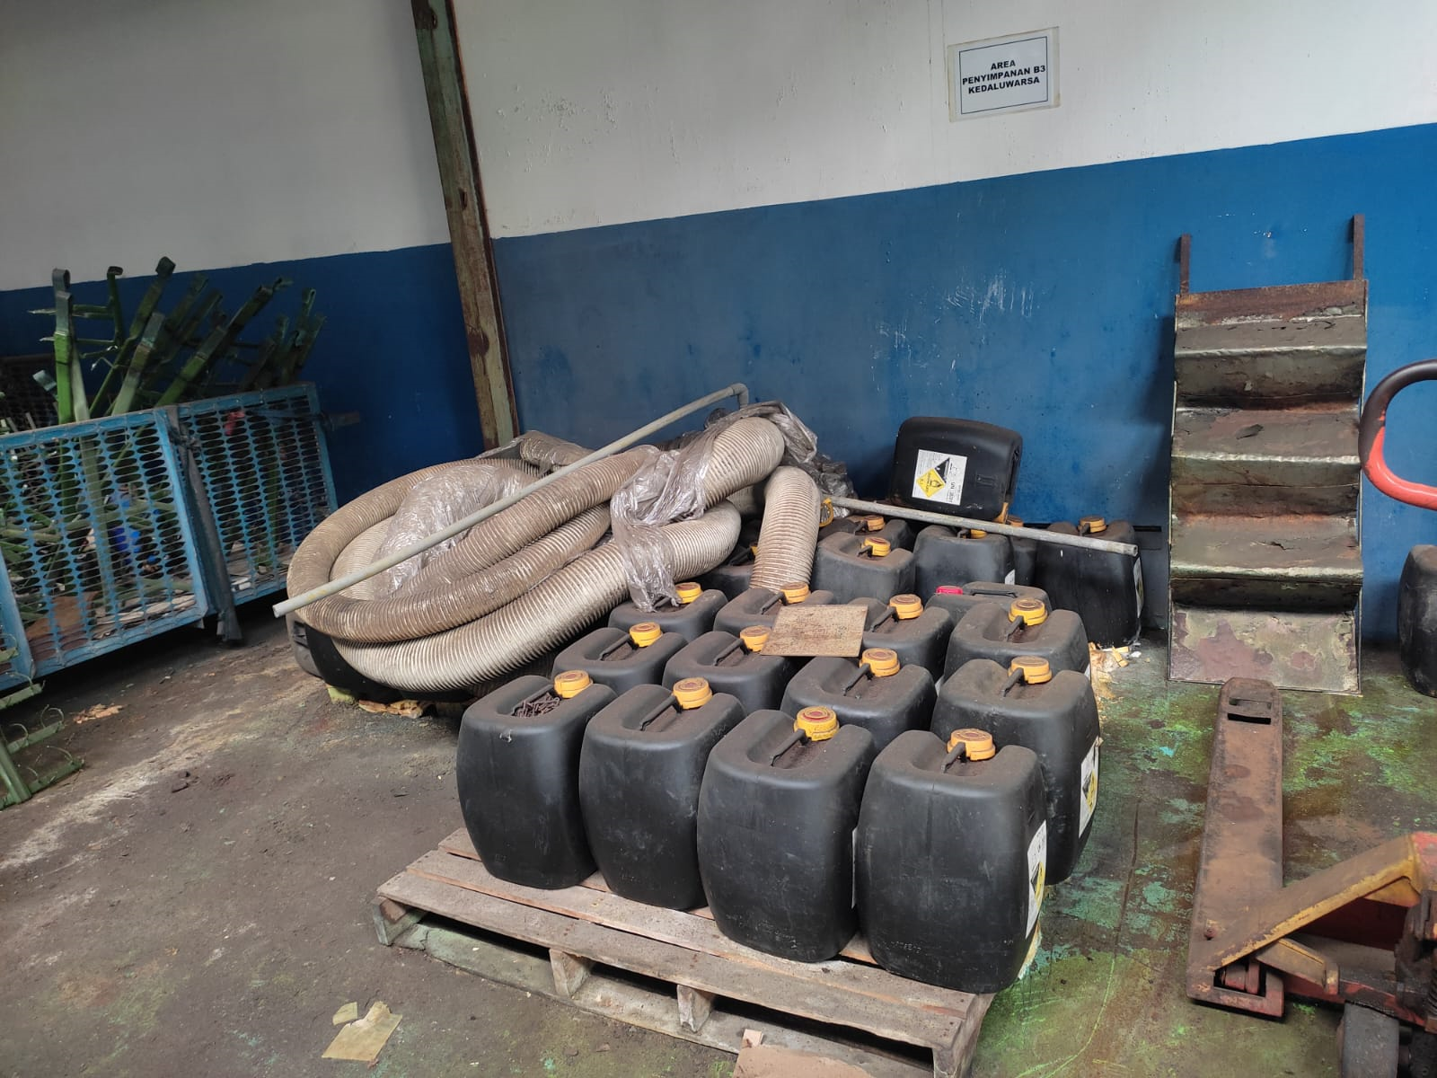 Ditemukan bahan kimia Nitric Acid yang sudah tidak terpakai di area produksi (chrome belakang) dari tahun 2020 sampai tahun 2024 dan belum ada tindak lanjut. |  | √ | 21-Oct-24 | 29-Nov-24 | Closed | pembuangan/ penjualan

 | Nama Auditor

